Sheet1
id | name | points
1 | 禄爱国 | 39
2 | 周援朝 | 16
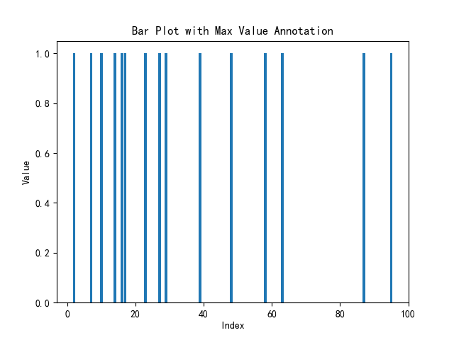
3 | 刘杰 | 58
4 | 王援朝 | 23
5 | 李超 | 2
6 | 刘超 | 7
7 | 孙超 | 87
8 | 禄援朝 | 14
9 | 郑杰 | 29
10 | 刘大学 | 48
11 | 周抗美 | 17
12 | 钱援朝 | 27
13 | 禄爱国 | 63
14 | 郑超 | 95
15 | 周中北 | 10

